MATRIZ DE REQUERIMIENTOS
REQUISITOS |  | LOGIN | REGISTRO | RECUPERAR CONTRASEÑA
Registro de clientes |  | ✔ | ✘ | ✘
Inicio de sesión |  | ✔ | ✘ | ✘
Restablecimiento de contraseña |  | ✔ | ✘ | ✘
Validación de datos |  | ✔ | ✘ | ✘
Gestión de sesiones |  | ✘ | ✘ | ✘
Terminos y condiciones |  | ✔ | ✘ | ✘
Formulario de registro |  | ✘ | ✔ | ✘
Confirmación de correo electrónico |  | ✘ | ✘ | ✘
Contraseña segura |  | ✘ | ✘ | ✘
Política de privacidad |  | ✘ | ✘ | ✘
Gestión de errores |  | ✘ | ✘ | ✘
Captcha |  | ✘ | ✘ | ✘
Integración con redes sociales |  | ✘ | ✘ | ✘
Formulario de restablecimiento |  | ✘ | ✘ | ✔
Validación de correo electrónico |  | ✘ | ✘ | ✔
Validación de dni |  | ✘ | ✘ | ✔
Generación de enlace temporal |  | ✘ | ✘ | ✘
Envío de correo electrónico |  | ✘ | ✘ | ✘
Vencimiento de enlace temporal |  | ✘ | ✘ | ✘
Verificación de respuesta de seguridad |  | ✘ | ✘ | ✘
Actualización de contraseña |  | ✘ | ✘ | ✘
Gestión de errores |  | ✘ | ✘ | ✔

REQUERIMIENTOS FUNCIONALES
ITEM |  | DESCRIPCION
1 | Pantalla inicial | Se implementara un splash screm, que tendra una duracion de 5 segundos,
 |  | se mostrara un banner con las marcas de los productos de la tienda.
2 | Registro de Usuarios | Los usuarios deben poder crear una cuenta proporcionando información
 |  | como nombre, apellidos, contraseña, dni y E-mail
3 | Inicio de Sesión | Los usuarios registrados deben poder iniciar sesión utilizando su
 |  | dirección de correo electrónico y contraseña.
4 | Búsqueda y Filtrado | Los usuarios deben poder buscar y filtrar productos por categoría, precio.
 | de Productos
5 | Detalles de Productos | Los usuarios deben poder ver información detallada de cada producto,
 |  | incluyendo descripción, imágenes, precio.
6 | Carrito de Compras | Los usuarios deben poder agregar productos a un carrito de compras
 |  | y proceder al proceso de pago.
7 | Proceso de Pago | Los usuarios deben poder realizar pagos de forma segura utilizando
 |  | métodos de pago aceptados.
8 | Calificaciones | Los usuarios deben poder calificar y dejar reseñas sobre productos.
 | y Reseñas
9 | Iniciar sesion como | El administrador, puede agregar productos nuevos, modificarlos y eliminarlos
 | administrador

REQUERIMIENTOS NO FUNCIONALES
ITEM |  | DESCRIPCION
1 | Seguridad | La aplicación debe garantizar la seguridad de los datos de los usuarios
 |  | y las transacciones realizadas
2 | Rendimiento | La aplicación debe ser rápida y eficiente, con tiempos de carga mínimos.

3 | Usabilidad | La aplicación debe ser intuitiva y fácil de usar, con una interfaz de
 |  | usuario clara y amigable, y una navegación fluida.
4 | Disponibilidad | La aplicación debe estar disponible y accesible para los usuarios en todo
 |  | momento, con un tiempo de inactividad mínimo.
5 | Escalabilidad | La aplicación debe ser escalable, lo que significa que puede adaptarse y
 |  | crecer para soportar un aumento en el número de usuarios y productos.
6 | Compatibilidad | La aplicación debe ser compatible con diferentes dispositivos y sistemas
 |  | operativos,
7 | Tolerancia a fallos | La aplicación debe ser capaz de recuperarse de errores y fallos sin
 |  | afectar negativamente la experiencia del usuario o los datos almacenados.

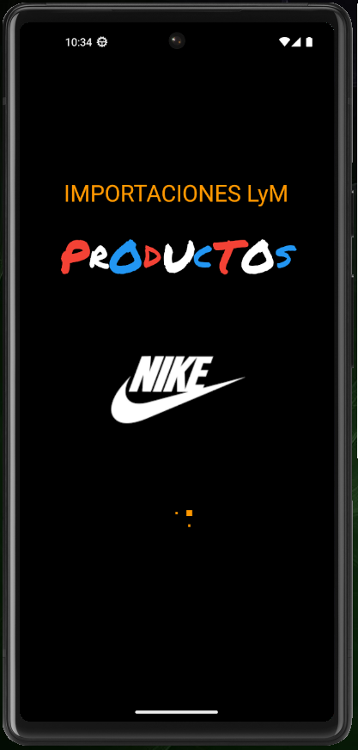
DESCRIPCION DETALLADA

ITEM | PANTALLA INICIAL
I.1 | La pantalla inicial tendra el fondo de pantalla color: "black"
I.2 | Se mostrara el nombre de la tienda "IMPORTACIONES LyN",
I.2.1 | El tamaño del texto sera "30", el color sera "red, green, blue, yellow, orange, purple" los cuales se mostraran de manera intermitente
I.3 | Tendremos una separacion, de "heigh:20"
I.4 | Se mostrara el texto "PRODUCTOS"
I.4.1 | El texto tendra los colores: "red, white, blue, red, white, blue, red, white, blue", el cual alternara en cada uno de las letras del texto
I.4.2 | El tamaño de las letras seran 60 y 40 de manera alternada
I.5 | Se mostrara un banner donde observaremos los nombres de las principales marcas, con las que la tienda trabaja
I.6 | Esta splash screen tendra una duracion de 5 segundos y luego nos llevara a la ventana del login

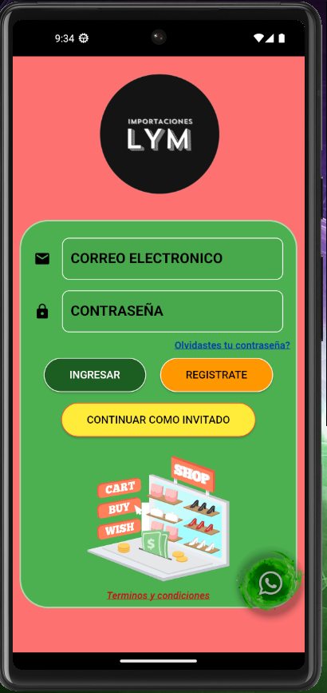
ITEM | PANTALLA LOGIN
L.1 | USAR COMO COLOR DE FONDO GENERAL "Color.fromRGBO(253, 113, 113, 1)"
L.2 | COLOCAR EL LOGO DE LA EMPRESA EN LA PARTE SUPERIOR
L.3 | COLOCAR UN FONDO SECUNDARIO DE COLOR "GREEN", EL CUAL CONTENDRA TODOS LOS ELEMENTOS EXEPCTO
 | EL LOGO DE LA EMPRESA, Y TENDRA UN MARGEN DE "10" EN TODAS LAS DIRECCIONES
L.3.1 | EL USUARIO DEBERA DE COLOCAR SU CORREO ELECTRONICO EN UN CAMPO DE ENTRADA DE TEXTO,
 | SOLO SI SE A REGISTRADO
L.3.1.1. | AL LADO IZQUIERDO DEL CAMPO DE ENTRADA DE TEXTO DEL CORREO ELECTRONICO TENDREMOS EL ICONO DE E-MAIL
L.3.1.2. | ESTE CAMPO DE ENTRADA DE TEXTO TENDRA BORDES LIGERAMENTE REDONDEADOS ("10")
L.3.1.3. | EL COLOR DEL BORDE SERA "WHITE", EN STANDBY
L.3.2 | SE ESPECIFICARA "CORREO ELECTRONICO" CON NEGRITA Y TAMAÑO "20" DENTRO DEL CAMPO DE ENTRADA DE TEXTO
L.3.2.1. | AL DAR CLICK SOBRE EL CAMPO DE ENTRADA DE TEXTO SE MOSTRARA "EJEMPLO@CORREO.COM",
 | DE COLOR POR DEFECTO ("GREY")
L.3.2.2. | EL COLOR DEL BORDE CAMBIARA A "RED" Y LOS BORDES SE MANTENDRAN LIGERAMENTE REDONDEADOS("10")
L.3.3 | ABRA UNA SEPARACION VERTICAL DE "HEIGHT:15" ENTRE CAMPOS DE ENTRADA DE TEXTO
L.3.4 | EL USUARIO DEBERA DE COLOCAR SU CONTRASEÑA EN UN CAMPO DE ENTRADA DE TEXTO
L.3.4.1. | AL LADO IZQUIERDO DEL CAMPO DE ENTRADA DE TEXTO TENDREMOS EL ICONO DE "LOCK"
L.3.4.2. | ESTE CAMPO DE ENTRADA DE TEXTO TENDRA BORDES LIGERAMENTE REDONDEADOS ("10")
L.3.4.3. | EL COLOR DEL BORDE SERA "WHITE", EN STANDBY
L.3.4.4. | SE ESPECIFICARA "CONTRASEÑA" CON NEGRITA Y TAMAÑO "20" DENTRO DEL CAMPO DE ENTRADA DE TEXTO
L.3.4.5 | AL DAR CLICK SOBRE EL CAMPO DE ENTRADA DE TEXTO SE MOSTRARA "Colocar contraseña", DE COLOR POR DEFECTO ("GREY")
L.3.4.6. | EL COLOR DEL BORDE CAMBIARA A "RED" Y LOS BORDES SE MANTENDRAN LIGERAMENTE REDONDEADOS("10")
L.3.5. | AL CLICKEAR "INGRESAR" Y SI EL CORREO ELECTRONICO O LA CONTRASEÑA SON EQUIVOCADAS, SE MOSTRARA EL
 | MENSAJE "CORREO O CONTRASEÑA EQUIVOCADA", EL MENSAJE SERA DE COLOR "RED", CON UN FONDO DE COLOR "GREY"
 | Y TENDRA UNA DURACION DE 5 SEGUNDOS
L.3.5.1 | SI EL CORREO Y CONTRASEÑA SON CORRECTOS, NOS LLEVARA A LA PANTALLA "MARKET", Y SE MOSTRARA EL MENSAJE "BIENVENIDOS"
 | EL MENSAJE SERA DE COLOR "GREEN", CON UN FONDO DE COLOR "GREY" Y TENDRA UNA DURACION DE 5 SEGUNDOS
L.3.5.2 | SI ALLGUNO DE LOS CAMPOS DE TEXTO DE CORREO O CONTRASEÑA ESTAN VACIOS O ALGUNO DE ELLOS ESTE VACIO SE MOSTRARA EL
 | MENSAJE "POR FAVOR REGISTRATE", EL MENSAJE SERA DE COLOR "RED", CON UN FONDO DE COLOR "GREY" Y TENDRA UNA DURACION DE 5 SEG
L.3.5.3 | DEBAJO DEL CAMPO DE TEXTO QUE NO TENGA CONTENIDO SE MOSTRARA EL MENSAJE "TU CORREO ES OBLIGATORIO" Y "TU
 | CONTRASEÑA ES OBLIGATORIA", ESTE MENSAJE SE VISUALIZARA DE MANERA PERMANENTE HASTA QUE SE COMPLETE EL CAMPO DE TEXTO Y
 | CLICKE AL BOTON INGRESAR, EL TEXTO SERA DE COLOR POR DEFECTO "RED"
L.3.6 | DEBAJO DEL CAMPO DE ENTRADA DE TEXTO DE CONTRASEÑA, COLOCAREMOS LA OPCION "OLVIDASTES TU CONTRASEÑA"
 | EL CUAL SERA CON LETRAS MINUSCULAS DE COLOR AZUL, SUBRAYADO, ESTARA CENTRADO HACIA LA DERECHA Y NOS LLEVARA A LA
 | PANTALLA "RECUPERAR CONTRASEÑA"
L.3.6.1 | ABRA UNA SEPARACION VERTICAL DE "HEIGHT:10" ENTRE CAMPOS DE ENTRADA DE TEXTO Y LA OPCION "OLVIDASTES TU CONTRASEÑA"
L.3.7. | TENDREMOS 2 BOTONES UBICADOS HORIZONTALMENTE
L.3.7.1 | ABRA UNA SEPARACION VERTICAL DE "HEIGHT:10" ENTRE "OLVIDASTES TU CONTRASEÑA" Y LOS BOTONES
L.3.7.2. | BOTON INGRESAR , SERA DE COLOR "VERDE OSCURO", SUS BORDES SERAN REDONDEADOS("30") Y DE COLOR "WHITE", EL TEXTO
 | INGRESAR SERA DE COLOR "WHITE", Y EL TAMAÑO DE LETRA SERA DE "15"
L.3.7.3. | TENDREMOS UNA SEPARACION ENTRE BOTONES DE "WIDTH:20"
L.3.7.4 | BOTON REGISTRATE, SERA DE COLOR "ORANGE", CON BORDES REDONDEADOS("30") Y EL BORDE DE COLOR "WHITE", TEXTO SERA DE
 | COLOR "BLACK", Y EL TAMAÑO DE LETRA SERA DE "15", AL PRESIONARLO TE LLEVARA A LA PANTALLA "REGISTRATE"
L.3.8 | DEBAJO DE LOS BOTONES "INGRESAR Y REGISTRATE" TENDREMOS EL BOTON "CONTINUAR COMO INVITADO"
L.3.8.1 | TENDREMOS UNA SEPARACION DE "HEIGHT:15" ENTRE LOS BOTONES INGRESAR - REGISTRATE Y EL BOTON CONTINUAR COMO INVITADO
L.3.8.2 | EL BOTON "CONTINUAR COMO INVITADO" SERA DE COLOR "YELLOW", CON BORDES REDONDEADOS("30") Y EL BORDE DE COLOR
 | "ORANGE", EL TEXTO SERA DE COLOR "BLACK", EL TAMAÑO DE LETRA SERA"15" Y AL PRESIONARLO NOS LLEVARA A LA PANTALLA "MARKET" SIN LA
 | NECESIDAD DE HABER USADO EL "LOGIN"
L.3.9 | DEBAJO DEL BOTON "CONTINUAR COMO INVITADO" TENDREMOS UNA SERIE DE IMAGENES QUE CAMBIARAN CADA 2 SEGUNDOS
L.3.9.1 | TENDREMOS UNA SEPARACION ENTRE EL BOTON "CONTINUAR COMO INVITADO" Y LA IMAGEN DE LA TIENDA DE "HEIGHT:15"
L.3.9.2 | LA IMAGEN TENDRA LAS SIGUIENTES DIMENCIONES "HEIGHT:200" Y "WIDTH:200"
L.3.10. | DEBAJO DE LA IMAGEN GIF TENDREMOS EL TEXTO "TERMINOS Y CONDICIONES", EL TEXTO SERA DE COLOR ROJO Y SUBRAYADO
 | ESTE TEXTO NOS LLEVARA A LA PANTALLA "TERMINOS Y CONDICIONES" Y ESTARA CENTRADO
L.3.10.1 | DEBAJO DE LA IMAGEN GIF TENDREMOS UNA SEPARACION DE "HEIGH:10"
L.3.11 | FINALMENTE TENDREMOS UN BOTON FLOTANTE CON EL LOGO DE WHATSAPP, ESTE BOTON NOS SERVIRA PARA CONTACTARNOS
 | DIRECTAMENTE CON LA TIENDA E INFORMAR DE ALGUN INCOVENIENTE

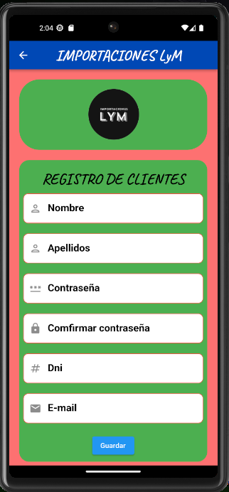
PANTALLA - REGISTRARSE

1.USAR COMO COOLOR DE FONDO GENERAL "ColorfromRGBO(255,113,113,1)"
2. COLOCAR UN FONFO SECUNDARIO DE COLOR "GREEN"
2.1 EN ESTE SE ENCONTRARÁ EL LOGO DE LA EMPRESA CENTRADO
3. COLOCAR UN FONDO TERCEARIO DE COLOR "GREEN"
3.1 EL USUARIO PODRÁ REGISTRARSE, COLOCANDO SUS DATOS, CORREO Y CONTRASEÑA EN EL CAMPO DE ENTRADA DE TEXTO
3.1.0 CADA CAMPO DE ENTRADA DE TEXTO TENDRA BORDES LIGERAMENTE REDONDEADOS
3.1.1 EL COLOR DEL DORDE SERÁ "BLUE"
3.1.2. EL PRIMER CAMPO DE TEXTO CORRESPONDERÁ AL NOMBRE DEL USUARIO
3.1.2.1 ESTE AL LADO IZQUIERDO DEL CAMPO DE TEXTO TENDREMOS UN ICONO DE USUARIO
3.1.2.2 SE ESPECIFICARA "INGRESE SU NOMBRE" CON NEGRITA DENTRO DEL CAMPO DE TEXTO
3.1.3 EL SEGUNDO CAMPO DE TEXTO CORRESPONDERA AL APELLIDO DEL USUARIO
3.1.3.1 ESTE AL LADO IZQUIERDO DEL CAMPO DE TEXTO TENDREMOS UN ICONO DE USUARIO
3.1.3.2 SE ESPECIFICARA "INGRESE SU APELLIDO"CON NEGRITA DENTRO DEL CAMPO DE TEXTO
3.1.4 EL TERCER CAMPO DE TEXTO CORRESPONDERA A LA CONTRASEÑA DEL USUARIO
3.1.4.1 ESTE AL LADO IZQUIERDO DEL CAMPO DE TEXTO TENDREMOS UN ICONO DE CONTRASEÑA
3.1.4.2 SE ESPECIFICARA "INDRESE SU CONTRASEÑA" CON NEGRITA DENTRO DEL CAMPO DE TEXTO
3.1.4.2.1 SE PERMITE NUMEROS Y LETRAS EN EL CAMPO DE TEXTO "INGRESE SU CONTRASEÑA"
3.1.5 EL CUARTO CAMPO DE TEXTO CORRESPONDERA A LA CONFIRMACION DE CONTRASEÑA
3.1.5.1 ESTE AL LADO IZQUIERDO DEL CAMPO DE TEXTO TENDREMOS UN ICONO DE UN CANDADO
3.1.5.2 SE ESPECIFICARA "INGRESE SU CONTRASEÑA NUEVAMENTE" CON NEGRITA EN EL CAMPO DE TEXTO
3.1.5.2.1 EL USUARIO VOLVERA A ESCRIBIR SU CONTRASEÑA Y ESTE DEBERA SER IGUAL A LA CONTRASEÑA INICIAL
3.1.6 EL QUINTO CAMPO DE TEXTO CORRESPONDERA A SU NUMERO DE DNI DEL USUARIO
3.1.6.1 ESTE AL LADO IZQUIERDO DEL CAMPO DE TEXTO TENDREMOS UN ICONO DE UNA ALMOADILLA O NUMERAL "#"
3.1.6.2 SE ESPECIFICARA "INGRESE SU DNI" CON NEGRITA DENTRO DEL CAMPO DE TEXTO
3.1.6.2.1 EN ESTE CAMPO DE DNI, SOLO SE PERMITIRA NUMEROS
3.1.7 EL SEXTO CAMPO DE TEXTO CORRESPONDERA AL CORREO DEL USUARIO
3.1.7.1 ESTE AL LADO IZQUIERDO DEL CAMPO DE TEXTO TENDREMOS UN ICONO DE E-MAIL
3.1.7.2 SE ESPECIFICARA "INGRESE TU E-MAIL" CON NEGRITA DENTRO DEL CAMPO DE TEXTO
3.1.7.2.1 EN ESTE CAMPO EL USUARIO PODRA COLOCAR TANTO NUMEROS, LETRAS Y EL SIMBOLO "@"
3.2 .0 DEBAJO DE LO CAMPOS DE TEXTO TENDREMOS UN BOTON DE "GUARDAR"
3.2.1 EL BOTON SERA DE COLOR AZUL Y ESTARA SENTRADO
3.3.1.1 AL DARLE "CLICK" AL BOTON "GUARDAR" , EL USUARIO YA ESTARA REGISTRADO
3.3.2 SI EL USURUARIO NO A LLENADO EN UN CAMPO DE TEXTO Y ESTE LE DA "CLICK" AL BOTON "GUARDAR",
3.3.2.1 LE SALDRA EN LA PARTE DE ABAJO DE DICHO CAMPO UN MENSAJE DE COLOR "RED"

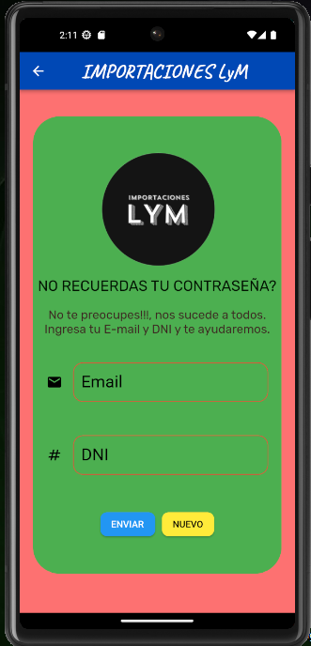
PESTAÑA -> OLVIDASTE TU CONTRASEÑA

1. LA PESTAÑA DE OLVIDAR CONTRASEÑA DEBE TENER UNA BARRA SUPERIOR.
1.1. DEBE INDICAR EL NOMBRE DE LA EMPRESA
1.2 EL COLOR DE LA BARRA DEBE TENER UN TONO AZULADO "Color.fromARGB(255, 10, 73, 181)"
1.3 EL TAMAÑO DE LA FUENTE DEL LA BARRA SUPERIOR DEBE SER "30".
1.4 EL COLOR DE LA FUENTE DE LA BARRA SUPERIOR DEBE SER DE COLOR BLANCO.
1.5 DEBE DE HABER UNA FLECHA DE NAVEGACION DONCE EL USUARIO PUEDA VOLVER AL INICIO.
1.6 EL COLOR DE LA FLECHA DE NAVEGACION DEBE SER DE COLOR BLANCO
1.7. EL TIPO DE FUENTE ES UN "fontWeight: FontWeight.bold,"
2.LA FUNCION DE OLVIDAR CONTRASEÑA DEBE ESTAR AGRUPADA EN UN CUADRO.
2.1 EL CUADRO TIENE QUE SER DE COLOR "GREEN"
2.1.1. EL CUADRO DEBE INCLUIR EL LOGO DE LA EMPRESA ESTANDO EN LA PARTE SUPERIOR DEL CUADRO Y CENTRADA.
2.1.2 DEBAJO DEL LOGO DEBE IR EL TITULO "NO RECUERDAS TU CONTRASEÑA?".
2.1.3 EL TAMAÑO DE FUENTE DEBE SER DE "22".
2.1.4 DEBAJO DEL TITULO SE PONDRA "No te preocupes!!!, nos sucede a todos. Ingresa tu E-mail y DNI y te ayudaremos".
2.2. SE CREARA UNA CUADRO DE "EMAIL".
2.2.1 UN ICONO DE UN "SOBRE" DEBE ESTAR AL LADO IZQUIERDO DEL CUADRO
2.2.2.EL CUADRO ESTA LIGERAMENTE REDONDEADO
2.2.3. EL CUADRO DEBE INDICAR Q ES "EMAIL"
2.2.4. LOS BORDES DEL CUADRO DEBE ESTAR DE COLOR "RED"
2.2.5. EL CUADRO DEBE ESPESIFICAR EN SU INTERIOR "INTRODUZCA SU CORREO"
2.2.6 EL NOMBRE DE "EMAIL" DEBE TENER UN EFECTO DE ENCOGERSE.
2.3. EL USUARIO DEBE INTRODUCIR SU EMAIL EN EL CUADRO.
2.4. SE CREARA UN CUADRO DE "DNI"
2.4.1. UN ICONO DE UN "#" DEBE ESTAR EN EL LADO IZQUIERDO DEL CUADRO
2.4.2. EL CUADRO ESTA LIGERAMENTE REDONDEADO
2.4.3. EL CUADRO INDICARA QUE ES "DNI"
2.4.4. LOS BORDES DEL CUADRO DEBEN ESTA DE COLOR "RED"
2.4.5 EL CUADRO DEBE ESPESIFICAR EN SU INTERIOR "INTRODUZCA SU DNI"
2.4.6. EL NOMBRE "DNI" DEBE TENER UN EFECTO DE ENCOGERCE
2.5. EL USUARIO DEBE INTRODUCIR SU DNI EN EL CUADRO.
2.6. SE CREARA UN BOTON DE "ENVIAR"
2.6.1. EL COLOR DE FONDO DEL BOTON ES DE "BLUE"
2.6.2. EL COLOR DE LA FUENTE ES DE "WHITE"
2.6.3. EL BOTON DEBE ESTAR LIGERAMENTE BORDEADO
2.7. SE CREARA UN BOTON DE "NUEVO"
2.7.1. EL COLOR DE FONDO DEL BOTON ES DE "YELLOW"
2.7.2. EL COLOR DE FUENTE ES DE "BLACK".
2.7.3. EL BOTON DEBE ESTAR LIGERAMENTE BORDEADO.
2.7.4. EL BOTON "NUEVO" REINICIARA EL TEXTO INTRODUCIDO.

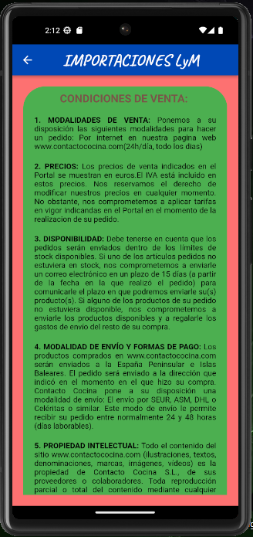
 | PANTALLA TERMINOS Y SERVICIOS

1. SE USA COMO COLOR DE FONDO: Color.fromRGBO(253, 113, 113, 1),
2. SE COLOCA COMO TITULO EL NOMBRE DE LA EMPRESA
EN LA PARTE SUPERIOR CENTRAL CON UN FONDO: Color.fromARGB(255, 10, 73, 181),
2.1. EL TAMAÑO DE LETRA PARA EL TITULO SERA DE: fontSize: 30,
2.2. SE COLOCARA COMO 'NEGRITA' EL TITULO CON: fontWeight: FontWeight.bold,
2.3. EL COLOR DE LETRA PARA EL TITULO SERA DE: color: Colors.white),
3. SE USA UN FONDO SECUNDARIO DE COLOR: color: Colors.green,
3.1 DENTRO DEL FONDO SECUNDARIO SE PODRA VISUALIZAR LOS TERMINOS Y CONDICIONES
3.2. SE PONDRA UN TITULO SECUNDARIO DENTRO DE ESTE FONDO CON UN: Colors.brown
3.3. EL TAMAÑA DE LETRA PARA EL TITULO SECUNDARIO
SERA DE UN: fontSize: 20, ADEMAS DE COLOCARLOS COMO 'NEGRITA'.
3.4. HABRA UN TOTAL DE 5 PUNTOS CON SU RESPECTIVO TEXTO
DONDE EL USUARIO PODRA VISUALIZAR
3.4.1. CADA UNO DE LOS PUNTOS TENDRAN UNA DISTANCIA DE BORDE
Y MARGEN DE: EdgeInsets.only(top: 20, left: 20, right: 20),
3.4.2. CADA UNO DE LOS PARRAFOS TENDRA EL TITULO CON 'NEGRITA'
3.4.3. EL TAMAÑO DE LETRA DE CADA PARRAFO SERA PREDETERMINADO.
3.4.4. EL COLOR DE TEXTO DE CADA PARRAFO SERA: color: Colors.black,
4. EN LA PARTE INFERIOR SE PODRA OBSERVAR UN BOTON
QUE NOS PERMITIRA REGRESAR A LA PARTE DE LOGIN
4.1 EL BOTON TENDRA UNA ALTURA DE 18.

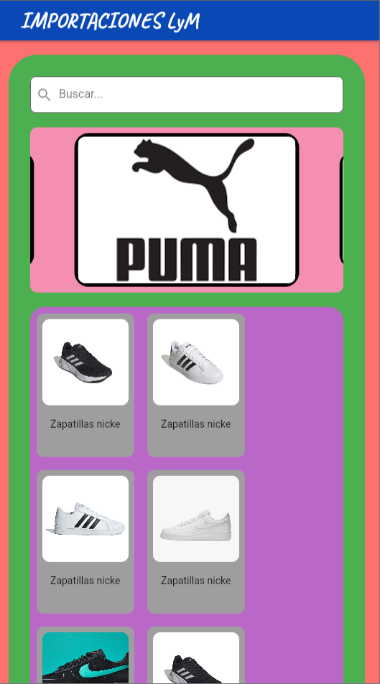
HOME IMAGENES , SLIDERS

1. SE USA COMO COLOR DE FONDO: Color.fromRGBO(253, 113, 113, 1),
2. SE COLOCA COMO TITULO EL NOMBRE DE LA EMPRESA
EN LA PARTE SUPERIOR CENTRAL CON UN FONDO: Color.fromARGB(255, 10, 73, 181),
2.1. EL TAMAÑO DE LETRA PARA EL TITULO SERA DE: fontSize: 30,
2.2. SE COLOCARA COMO 'NEGRITA' EL TITULO CON: fontWeight: FontWeight.bold,
2.3. EL COLOR DE LETRA PARA EL TITULO SERA DE: color: Colors.white),
3. SE USA UN FONDO SECUNDARIO DE COLOR: color: Colors.green,
3.1 EN SEGUNDARIO SE UTILIZA UN BARRA DE BUSQUEDA
3.2. SE PONDRA UN DE FONDO: Colors.white,
3.3.SE AGREGA UN ICONO: prefixIcon: Icon(Icons.search),
EL TEXTO ES PREDERMINADO Y COLOR , EL BORDER : BorderRadius.all(Radius.circular(8.0)),
4. EN EL SECUNDARIO CAROUCELQUE NOS PERMITIRA VER ANUNCIOS
4.1EL FONDO DE COLOR DE CAROUCEL SE UTILIZA :Colors.pink.shade200, Y BORDER: borderRadius: BorderRadius.circular(10)),
4.2 DENTRO DE CAROUCEL SE COLOCA UN SLIDER CON LAS FOTOS DE PRODUCTOS ,OFERTAS Y MARCAS DE PRODUCTOS
4.3 SE AGREGA LAS 7 FOTOS QUE SE VAN MOSTRAR EN EL CAROUCEL
4.4 LA ALTURA DE CAROUCEL ES 230, Y AUTOPLAY ES VERDADERO , AUTOPLARINTEVAL ES 2 SEGUNDOS
SLIDERS DURACION milliseconds: 800), CURVA DE REPRODUCCION AUTOMATICA .Curve.fastOutSlowIn

5 EN LA SIGUIENTE CAJA TERCIARIO DONDE VA IR CAJA DE PRODUCTOS
5.1 EL FONDO DE LA CAJA TERCIARIO ES:Colors.purple.shade300, Y BORDE CIRCULO (20), Y CENTRADO
5.2 LA ALTURA DE LA CAJA TERCIARIO 200,
6 CAJAS DE LA CAJA TERCIARIO (row)
6.1 LA CAJA TIENE COLOR DE FONDO:Colors.grey,
6.2 EL NOMBRE DEL PRODUCTO TIENE COLOR NEGRA Y FUENTE PREDERMINADO
6.3 LA ALTURA DE LA CAJA ENTRE TEXTO TIENE 10,
6.4 BORDER DE CAJA RADIO (10),
6.5 LAS CAJAS DE FOTOS TIENE LA BORDER RADIO (10), Y ALTURA 120, Y ADAPTAR CON LA CAJA
7 PRECIONAR LA CAJA DE PRODUCTOS DEMORA 3 SENGUNDOS ( BOTON NAVIGATOR )

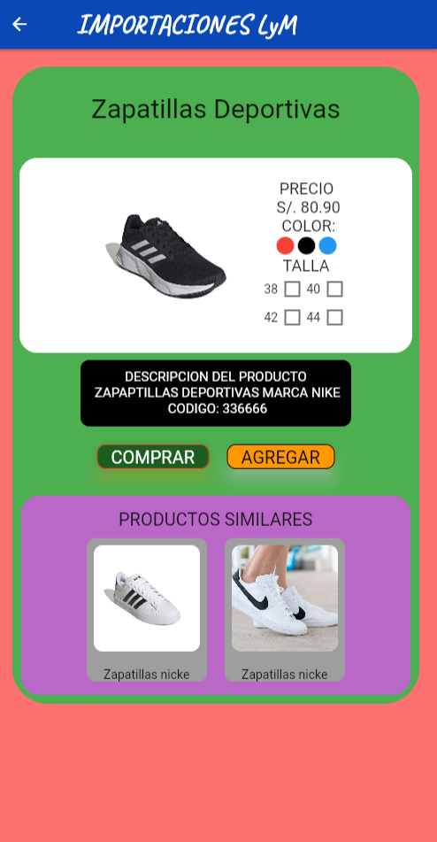
1. SE USA COMO COLOR DE FONDO: Color.fromRGBO(253, 113, 113, 1),
2. SE COLOCA COMO TITULO EL NOMBRE DE LA EMPRESA
EN LA PARTE SUPERIOR CENTRAL CON UN FONDO: Color.fromARGB(255, 10, 73, 181),
2.1. EL TAMAÑO DE LETRA PARA EL TITULO SERA DE: fontSize: 30,
2.2. SE COLOCARA COMO 'NEGRITA' EL TITULO CON: fontWeight: FontWeight.bold,
2.3. EL COLOR DE LETRA PARA EL TITULO SERA DE: color: Colors.white),
3. SE USA UN FONDO SECUNDARIO DE COLOR: color: Colors.green,
3.1 COLOCAR TITULO DE PRODUCTOS EN LA CAJA SECUNDARIO
3.2 EL TAMAÑO ES PREDETERMINADO Y FONSIZE (30)
4 CAJA TERCIARIO COLOR DE FONDO BLANCO
4.1 AGREGAR FOTO EN CAJA TERCIARIO
4.2 AGREGAR LOS CARACTERISTICAS DEL PRODUCTOS CON EL TEXTO PREDETERMINADO

LOGIN
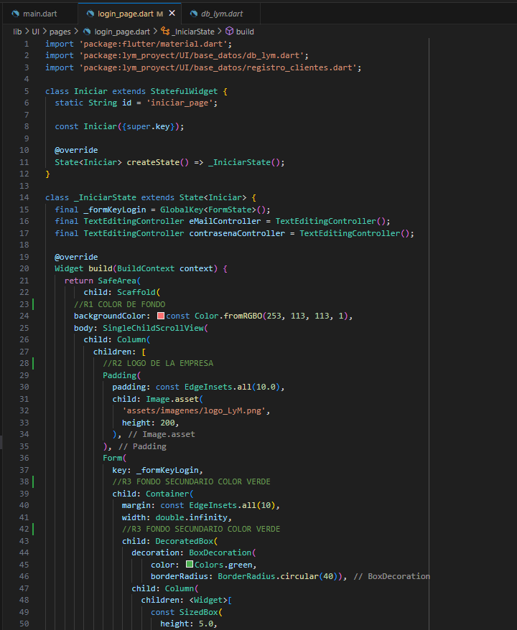

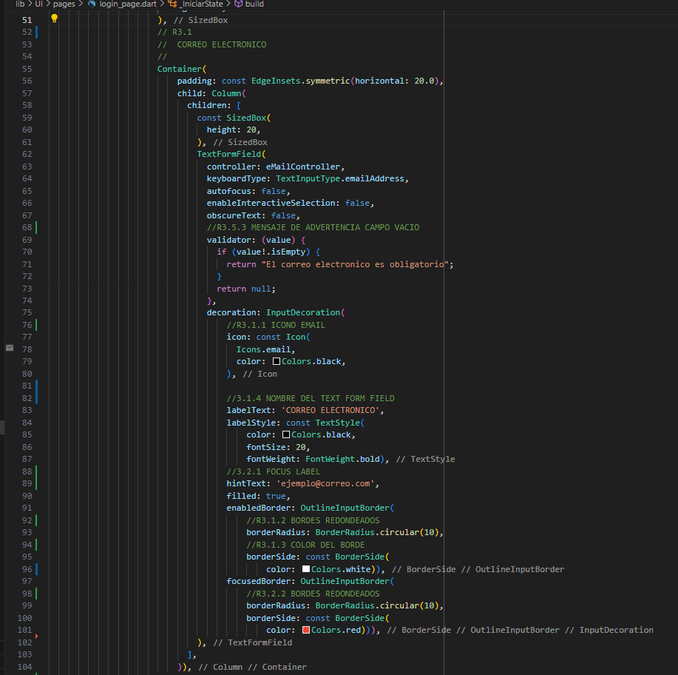

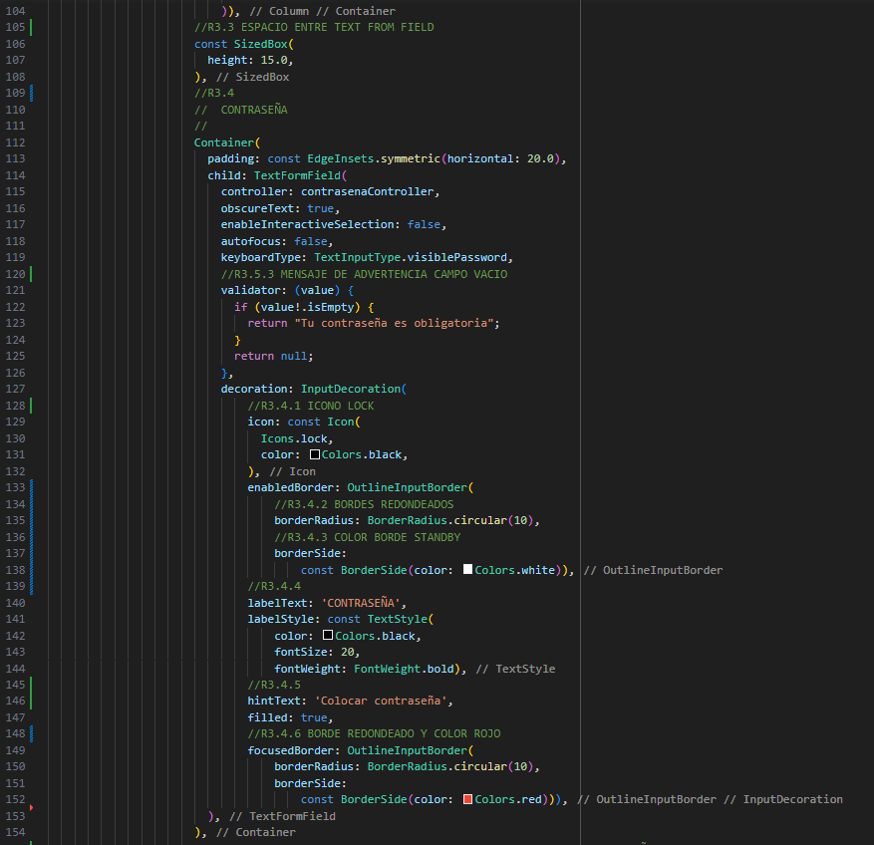

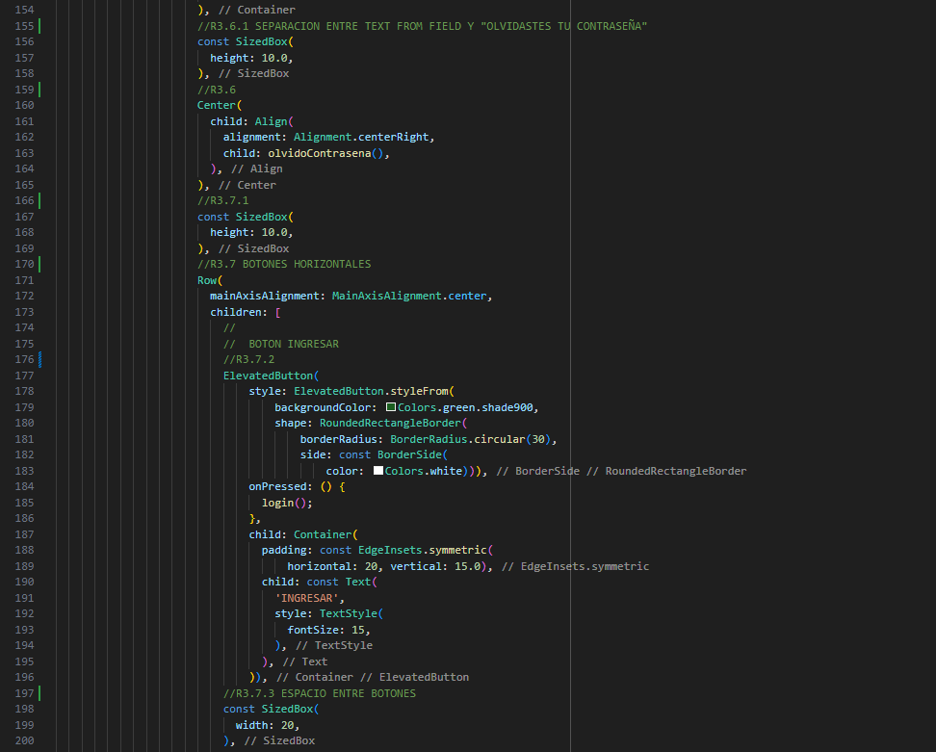

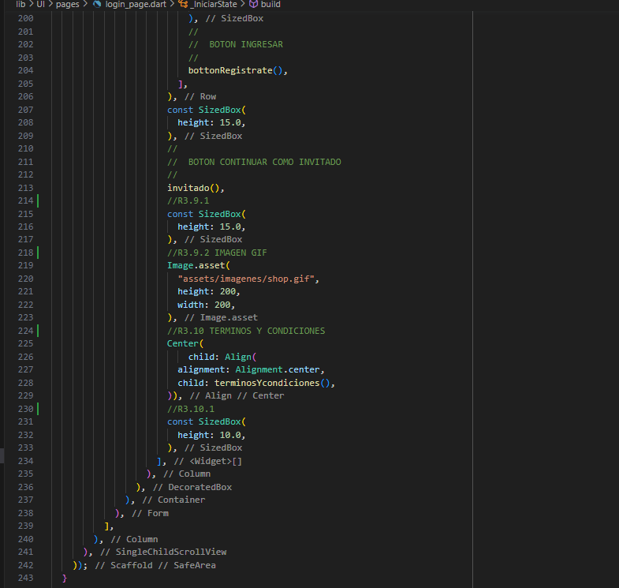

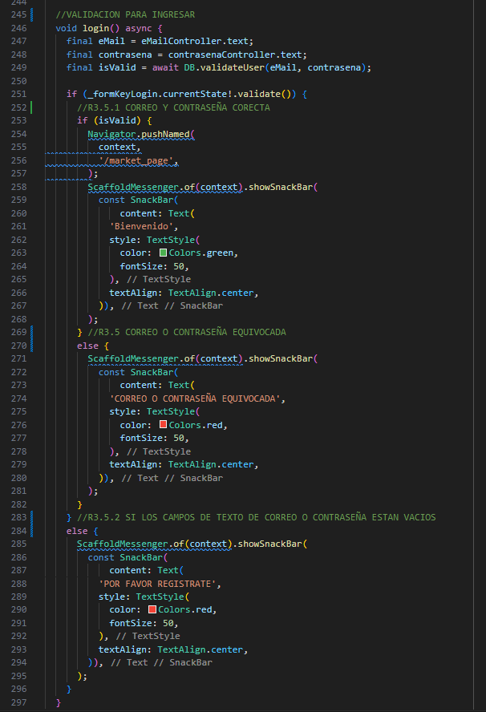

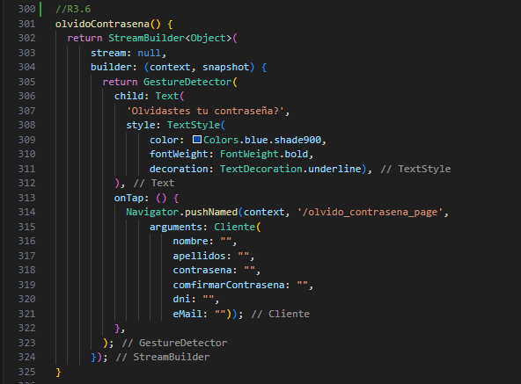

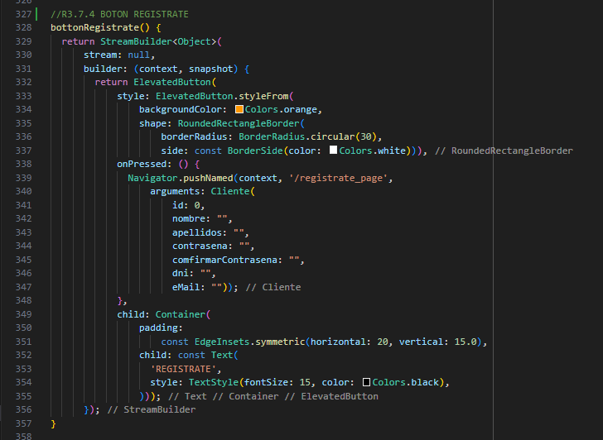

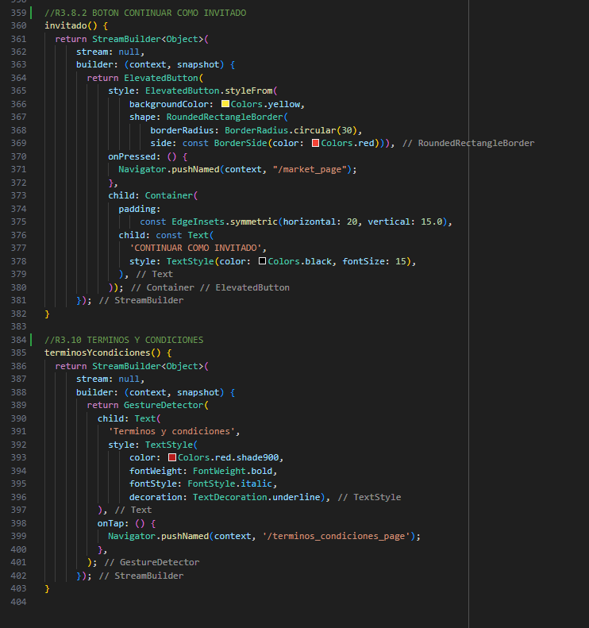

DIAGRAMAS
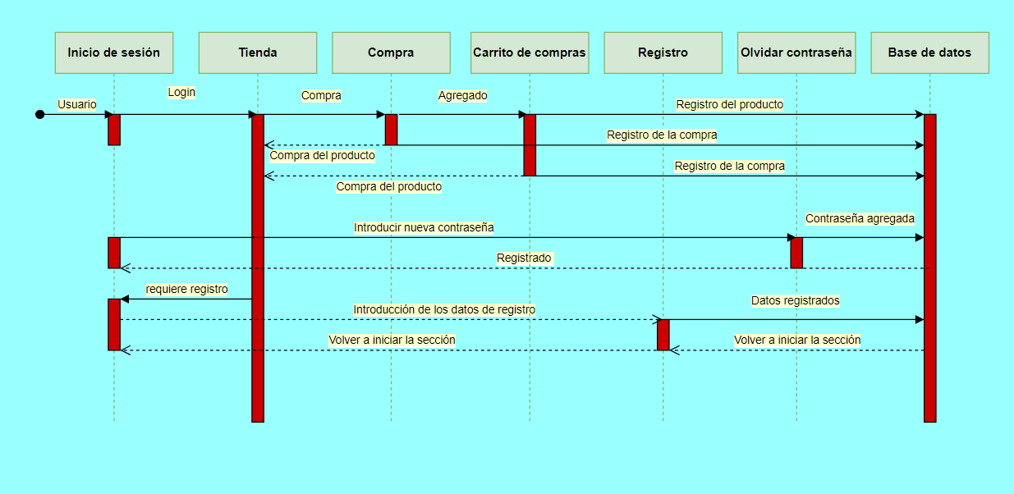
DIAGRAMA DE ESTADO
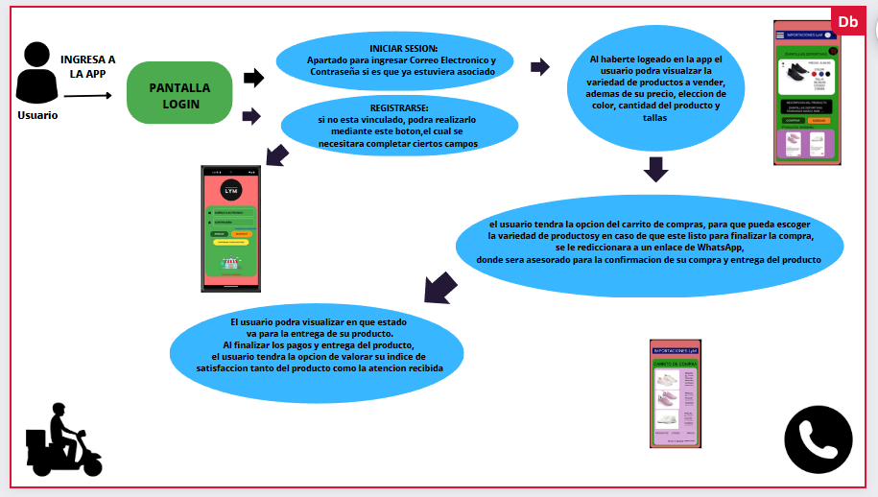

DIAGRAMA CASOS DE USO

https://drive.google.com/file/d/1fBZiiDWAwv-qjx0RZ1WMqQZLXpzSkkCe/view?usp=sharing
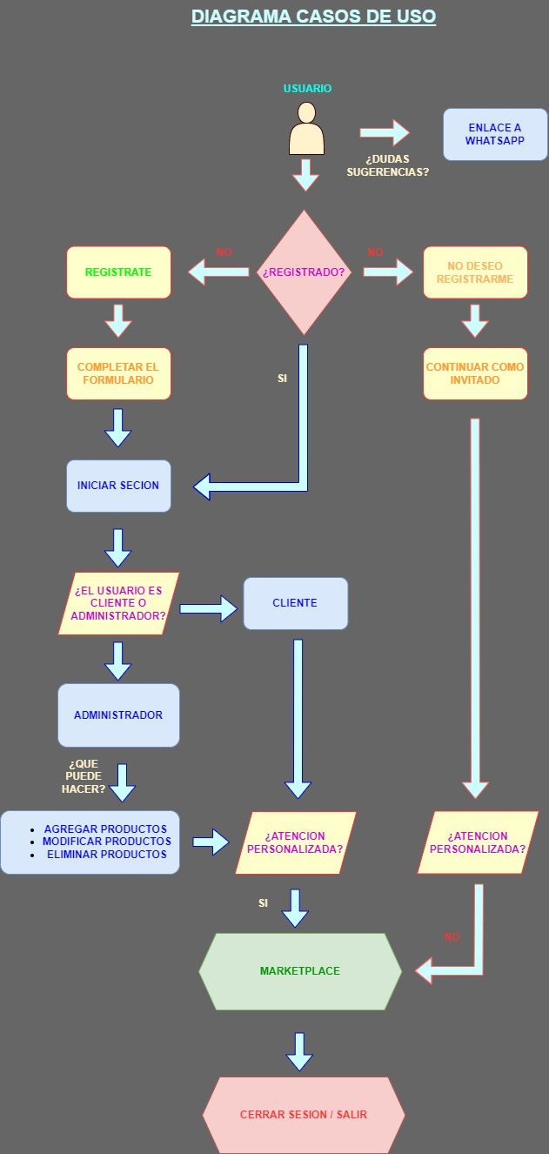

DIAGRAMA DE SECUENCIA

ARQUITECTURA
